信用交易
融资融券市场交易数据统计(2024-06-07)

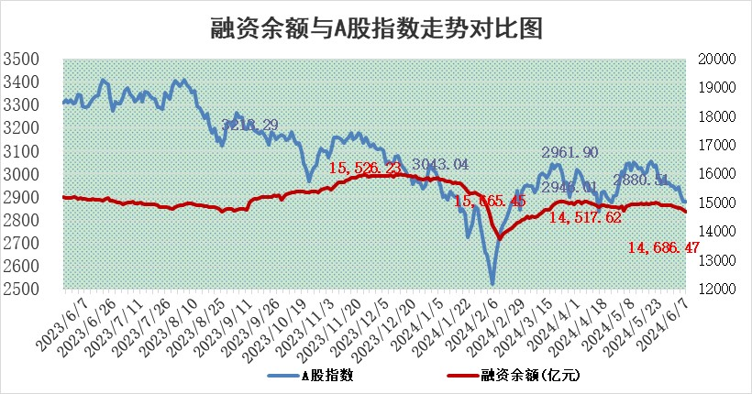
标的证券 | 融资融券余额（亿元） | 融资余额（亿元） | 融券余额（亿元） | 融资买入额（亿元） | 融资融券规模变化（亿元） | 融资余额增幅(‰) | 融券余额增幅(%)
统计数据 | 15,038.98 | 14,686.47 | 341.45 | 550.37 | -90.25 | -4.34 | -7.10

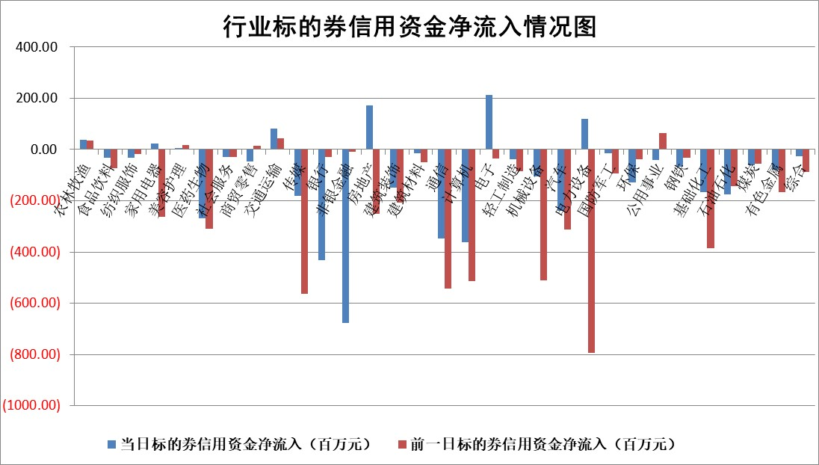

 |  |  |  |  |  |  |  | 2

 |  |  |  |  |  |  |  | 5
标的基金代码 | 标的基金简称 | 融资余额/市值(%) | 融资余额增幅(%) | 融资买入额/成交金额(%) | （融资余额净增额-融券余额净增额）/市值(‱) | 融券余额降幅(%) | ABS[（融资余额净增额-融券余额净增额）/市值净增额-1](%)
159902 | 华夏中小板ETF | 1.30 | 3.66 | 0.95 | 4.59 | 1.07 | 104.26
159915 | 易方达创业板ETF | 1.83 | -6.20 | 100537.23 | -11.67 | 13.42 | 94.49
159919 | 嘉实沪深300ETF | 0.68 | 0.08 | 4.14 | -0.02 | -1.89 | 99.96
159920 | 华夏恒生ETF | 41.38 | -0.59 | 7.30 | -24.62 | 0.18 | 36.41
159922 | 嘉实中证500ETF | 0.54 | -17.39 | 35.75 | -9.98 | 0.96 | 81.89
159925 | 南方沪深300ETF | 0.08 | 15.59 | 0.89 | 1.39 | 0.50 | 102.76
159928 | 消费ETF | 1.01 | -0.02 | 0.74 | -0.39 | -29.38 | 99.59
159934 | 易方达黄金ETF | 87.22 | 0.12 | 24.71 | 10.85 | 0.00 | 479.16
159939 | 全指信息技术ETF | 0.71 | -0.69 | 13.36 | -0.49 | 0.00 | 99.42
159940 | 全指金融地产ETF | 0.11 | -0.73 | 0.00 | -0.08 | 0.00 | 100.12
159995 | 半导体芯片ETF | 2.54 | -0.40 | 116.36 | -0.91 | 0.76 | 92.35
159997 | 天弘中证电子ETF | 2.24 | 0.67 | 10.72 | 1.51 | 1.17 | 101.28
159998 | 天弘中证计算机主题ETF | 0.59 | 1.81 | 0.05 | 2.08 | 0.59 | 103.49
510050 | 华夏上证50ETF | 3.78 | 1.66 | 263.96 | 7.79 | 41.63 | 147.90
510180 | 华安上证180ETF | 0.45 | 0.49 | 7.66 | 0.25 | 6.24 | 100.69
510880 | 华泰柏瑞红利ETF | 0.26 | -1.36 | 2.88 | -0.37 | -0.83 | 100.41
510900 | 易方达恒生H股ETF | 52.30 | -1.40 | 4.12 | -74.39 | 0.00 | 105.07
511010 | 5年期国债ETF | 6.73 | -0.50 | 0.01 | -3.35 | 0.00 | 193.27
511380 | 可转债及可交换债券ETF | 3.57 | 4.53 | 59.28 | 15.45 | 0.01 | 60.33
512000 | 全指证券ETF | 9.35 | 1.45 | 46.77 | 13.37 | 1.51 | 113.66
512010 | 沪深300医药卫生ETF | 6.19 | 0.29 | 153.41 | 1.85 | 0.28 | 107.37
512070 | 沪深300非银ETF | 2.40 | 0.63 | 140.92 | 1.66 | 2.54 | 103.34
512400 | 南方中证申万有色金属ETF | 1.65 | 2.07 | 0.93 | 3.82 | 1.80 | 97.67
512580 | 广发中证环保产业ETF | 1.13 | 1.71 | 0.38 | 1.96 | 1.06 | 101.90
512660 | 国泰中证军工ETF | 2.73 | -0.07 | 8.69 | -0.48 | -1.05 | 101.15
512800 | 华宝中证银行ETF | 11.72 | -0.53 | 1.05 | -6.31 | -0.46 | 103.97
512980 | 广发中证传媒ETF | 1.63 | -2.32 | 397.17 | -3.59 | 3.20 | 127.47
515030 | 华夏中证新能源汽车ETF | 2.42 | -1.97 | 7.99 | -5.52 | -5.48 | 97.59
515050 | 华夏中证5G通信主题ETF | 0.90 | 1.80 | 11.91 | 1.77 | 1.99 | 100.83
515070 | 华夏中证人工智能ETF | 3.12 | -2.59 | 3.62 | -7.53 | 1.20 | 93.79
标的股票比较指标 |  | 融资余额/流通A股市值(%) | 融资余额增幅(%) | 融资买入额/成交金额(%) | （融资余额净增额-融券余额净增额）/流通A股市值(‱) | 融券余额降幅(%) | ABS[（融资余额净增额-融券余额净增额）/流通A股市值净增额-1](%)
前十名标的个股 |  | 仁东控股 | 九丰能源 | 兰剑智能 | 安培龙 | 中自科技 | 光庭信息
 |  | 雅博股份 | 安培龙 | 昊海生科 | 九丰能源 | 泰胜风能 | 北自科技
 |  | 中研股份 | 特发服务 | 瑞鹄模具 | 威尔高 | 神农科技 | 安培龙
 |  | 纽泰格 | 逸豪新材 | 华设集团 | 麒麟信安 | 华达科技 | 瑞鹄模具
 |  | 容百科技 | 森赫股份 | 蓝盾光电 | 通力科技 | 裕太微 | 百利天恒
 |  | 盛帮股份 | 西山科技 | 麒麟信安 | 西山科技 | 交运股份 | 纳睿雷达
 |  | 华安鑫创 | 陕西能源 | 苏州高新 | 英力股份 | 赣粤高速 | 博威合金
 |  | 东方通 | 威尔高 | 江苏北人 | 艾森股份 | 景兴纸业 | 思泉新材
 |  | 骏成科技 | 乐山电力 | 包钢股份 | 众智科技 | 诺诚健华 | 斯菱股份
 |  | 元道通信 | 新余国科 | 安培龙 | 特发服务 | 电气风电 | 新特电气
后十名标的个股 |  | 锦州港 | 威胜信息 | 东旭光电 | 恩威医药 | 华融化学 | 光库科技
 |  | 中泰化学 | 立高食品 | 普利制药 | 凡拓数创 | 维信诺 | 涪陵电力
 |  | 特发信息 | 西测测试 | 东旭蓝天 | 思泉新材 | 华勤技术 | 裕太微
 |  | 海峡创新 | 新特电气 | 威创股份 | 新特电气 | 云铝股份 | 信濠光电
 |  | 傲农生物 | 恩威医药 | 安通控股 | 双乐股份 | 永安行 | 禾川科技
 |  | 超华科技 | 双乐股份 | 锦州港 | 西测测试 | 江天化学 | 芯海科技
 |  | 华微电子 | 鼎通科技 | 中泰化学 | 中兰环保 | 创耀科技 | 金雷股份 | ;
 |  | 证通电子 | 凡拓数创 | 特发信息 | 海看股份 | 激智科技 | 绿通科技
 |  | 爱康科技 | 华如科技 | 海峡创新 | 果麦文化 | 亚泰集团 | 世运电路
 |  | 长江健康 | 中兰环保 | 傲农生物 | 锦江航运 | 三江购物 | 概伦电子
说明：1.以上普通交易数据和信用交易数据皆以交易日收盘后数据为基准；2.上述标的证券总数据只计算标的证券市场总数据，不包括从标的证券中调出去标的证券数据，所以与交易所公布的总值略有不同； 3.上述行业采用申万一级行业分类；4.以上标的基金和标的个股中比较的6个指标值中：前5个（从左至右）为正向指标，值越大排名越靠前；第6个为逆向指标，值越小，排名越靠前；5.第6个指标中ABS[]表示求绝对值，其主要用于考量信用资金相对净流入对股价相对净变化的贡献程度；6.数据来源：wind，交易所。

 | 证券代码 | 新增融资余额 | 融资买入额 | 融资买入增幅前10
远大智能 | 002689 | 28175353 | 42268582 | 199%
亚太股份 | 002284 | 21555247 | 34242865 | 82%
赛诺医疗 | 688108 | 72122899 | 101076547 | 78%
湖南发展 | 000722 | 66023557 | 137112987 | 75%
柘中股份 | 002346 | 14584119 | 36845980 | 58%
国城矿业 | 000688 | 24683149 | 48240585 | 54%
兆新股份 | 002256 | 1985058 | 4066269 | 52%
凯美特气 | 002549 | 33806472 | 61340055 | 52%
华昌达 | 300278 | 13474542 | 19303225 | 48%
新华联 | 000620 | 27311937 | 39201759 | 43%

 | 证券代码 | 新增融资余额 | 融资买入额 | 融资买入增幅前10
兔宝宝 | 002043 | 73310337 | 89923983 | 334%
捷昌驱动 | 603583 | 26026415 | 31686727 | 262%
湘财股份 | 600095 | 94196837 | 132280449 | 252%
中谷物流 | 603565 | 49103883 | 60098371 | 234%
中青宝 | 300052 | 24215352 | 31377809 | 98%
顾家家居 | 603816 | 138518545 | 188424210 | 78%
喜临门 | 603008 | 31503289 | 48351944 | 77%
财信发展 | 000838 | 10831830 | 17666790 | 74%
苏州银行 | 002966 | 10578096 | 19143736 | 72%
金诚信 | 603979 | 23858538 | 36098133 | 60%

